予定表
2023年度 通信伝送グループ中間発表&卒論発表

日時 2月28日(水)9:30~18:30
場所 中央校舎6階メディアホール

 |  | 【タイムスケジュール】
 |  | 時間 |  | 内容 | 詳細
 |  | 9:30~10:00 |  | 会場準備(各研究室幹事のみ)・ポスター準備① | スライド発表 15分
 |  | 10:00~10:10 |  | 開会式 | 休憩・ポスター準備 10分
 |  | 10:10~10:25 |  | スライド発表① | ポスター発表 45分
 |  | 10:25~11:10 |  | ポスター発表①
 |  | 11:10~11:20 |  | 休憩・ポスター準備②
 |  | 11:20~11:35 |  | スライド発表②
 |  | 11:35~12:20 |  | ポスター発表②
 |  | 12:20~13:20 |  | 昼休憩・ポスター準備③
 |  | 13:20~13:35 |  | スライド発表③
 |  | 13:35~14:20 |  | ポスター発表③
 |  | 14:20~14:30 |  | 休憩・ポスター準備④
 |  | 14:30~14:45 |  | スライド発表④
 |  | 14:45~15:30 |  | ポスター発表④
 |  | 15:30~15:40 |  | 閉会式
 |  | 15:40~16:10 |  | 会場片付け(各研究室幹事のみ)
 |  | 16:45~17:00 |  | 懇親会会場準備
 |  | 17:00~18:30 |  | 懇親会

 | ＜発表について＞
 | ●スライド発表について
 | ・全体に対して一分間の発表を行います。
 | ・前発表者が終わり次第速やかに発表を行ってください。

 | ●ポスター発表について
 | ・セッション①の方は開会式前に、セッション③の方は昼休憩の間にポスターを指定の場所にお貼りください。
 | ・1セッションの発表時間は45分です。

セッション①：ポスターは開会式前にお貼りください。
パネル番号 | 学年 | 研究室 | 名前 | 題目
1 | D2 | 和田研 | 藤田 誉大 | 無線電力伝送回路における負荷電圧と電力伝送効率の同時制御手法
2 | M1 | 井家上研 | 佐々木 駿 | VHF帯無線通信システムDR-IoTの帯域幅とパケット長に関する検討
3 | M1 | 関根研 | 大塚 雄太 | 光リザバコンピューティングに用いるアナログ積和演算回路の測定評価
4 | D2 | 中村研 | 生田 海 | リザーバコンピューティングを用いた光学非線形波形歪み補償
5 | B4 | 和田研 | 渡辺 翔太 | FPGAとR-2Rラダー回路を用いた白色雑音生成回路の設計
6 | B4 | 井家上研 | 矢野 萌大 | 210MHz帯における樹木による受信信号強度の比較
7 | B4 | 関根研 | 本橋 昂大 | LSI設計民主化のためのオープンソースシリコン設計事例の開発
8 | B4 | 中村研 | 和田 直樹 | Transformerモデルの構造解析と通信システムへの応用の検討
9 | B4 | 井家上研 | 松林 潤 | 接続台数に対する無線LAN規格の性能
10 | B4 | 中村研 | 小山 智也 | Transformerの通信システムへの応用に関する研究

セッション②
パネル番号 | 学年 | 研究室 | 名前 | 題目
1 | B4 | 和田研 | 橋本 大暉 | 2AB学習回路の研究開発のためのスロットマシンの改良
2 | M1 | 井家上研 | 高垣 翔太 | 狭帯域IoT通信システムDR-IoTにおけるチャネル干渉特性の検討
3 | B4 | 関根研 | 木下 智貴 | 28nm FDSOIにおけるデュアルしきい電圧の温度特性を用いた基準電圧発生回路
4 | M1 | 中村研 | 伊藤 裕太 | リザーバコンピューティングを用いた非線形イコライザの過学習特性に関する検討
5 | B4 | 和田研 | 成田 裕紀 | 磁界共鳴方式無線電力データ同時伝送回路における零クロス周期に関する理論の検証
6 | B4 | 井家上研 | 窪田 嶺 | 210MHz帯での人体による電波減衰
7 | B4 | 関根研 | 高橋 侑理 | 少量多品種に向けてのオープンソースシリコンの開発事例
8 | B4 | 中村研 | 山本 拓実 | 複素リザーバコンピューティングを用いた光学非線形イコライザにおける計算量削減化に関する検討
9 | B4 | 井家上研 | 江嶋 智文 | VHF帯における八木アンテナの作成及びシミュレーションの検討
10 | B4 | 中村研 | 山田 剛史 | 実数リザーバコンピューティングに対する遅延の特性評価の検討

セッション③：ポスターは昼休憩中にお貼りください。
パネル番号 | 学年 | 研究室 | 名前 | 題目
1 | B4 | 和田研 | 森 光平 | 180 nm CMOSを用いた2本腕バンディット問題を解く高速アナログ集積回路
2 | M1 | 井家上研 | 田場 眞之助 | 大規模MIMO信号検出のためのガウス信念伝搬法における事後LLRの収束判定に基づいた誤り訂正に関する検討
3 | B4 | 関根研 | 緒方 敦洋 | 光リザバーコンピューティングに用いる2入力アナログ積和演算回路
4 | B4 | 中村研 | 金谷 笙真 | Twin-SSB変調方式におけるニューラルネットワークを用いた非線形歪み補償の検討
5 | B4 | 和田研 | 山西 初音 | PSoCを用いたアナログ-ディジタル変換回路の試作と評価
6 | B4 | 井家上研 | 野口 雄大 | 都市雑音に対するDR-IoTの性能評価
7 | B4 | 関根研 | 冨田 優 | 高速8 bitディジタル加算器の検討
8 | B4 | 中村研 | グ・ボンキョン | ChatGPT を用いたSplit-Step Fourier法コード生成におけるプロンプト入力についての検討
9 | B4 | 井家上研 | 知久 麻美 | Bluetooth 5.1における方向検知機能を用いた屋内測位実験に関する考察
10 | B4 | 中村研 | 佐野 敬太 | 非線形補償対応型ディジタルコヒーレント受信機の構築

セッション④
パネル番号 | 学年 | 研究室 | 名前 | 題目
1 | B4 | 和田研 | 小島 光 | S/N比向上のため出力電力範囲を拡大したアナログ乗算回路
2 | M1 | 井家上研 | 瀧川 マリア | 5G拡張を目指すベースバンドMIMO方式による周波数利用効率向上に関する検討～ 実MIMOとベースバンドMIMOによるM×N倍の通信方式 ～
3 | B4 | 関根研 | 坪井 凜 | 光カオスを用いた超高速強化学習システムにおける比較器の設計
4 | B4 | 中村研 | 富安 惟史 | 光ファイバ通信における波形歪み補償のためのIIRフィルタ
5 | B4 | 和田研 | 西野 智大 | PCB上で製作した遅延フィルタを用いたパルス幅を拡張する回路の評価
6 | B4 | 井家上研 | 阿部 純也 | VHF 帯無線通信システムDR-IoTの送信電力に関する検討
7 | B4 | 和田研 | 中渡 汐里 | 3つの入力による可視光通信
8 | B4 | 中村研 | 横山 潤 | 偏波多重パイロットキャリア方式のニューラルネットワークの適用
9 | B4 | 井家上研 | 小林 悠也 | Bluetooth 5.1を利用した測角の精度に関する検討と測位精度の向上手法

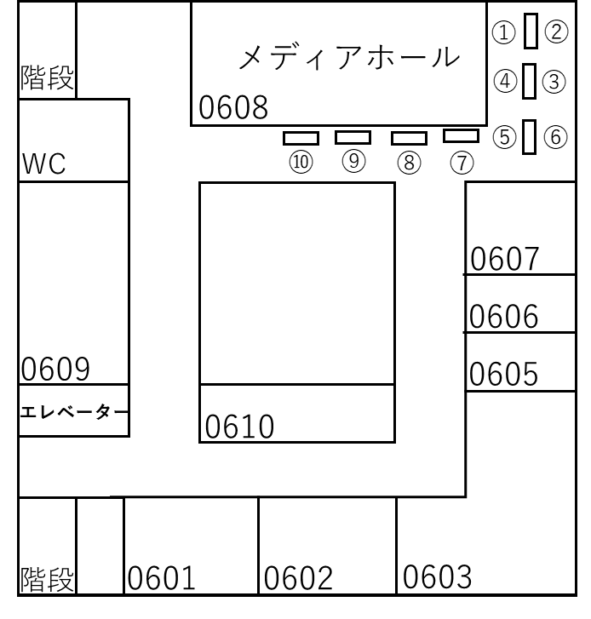

パネル配置

